会員ログイン画面
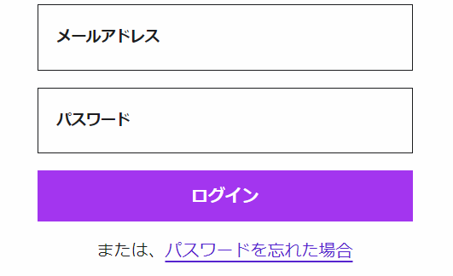
画面レイアウト仕様書
プロジェクト： | PetHotel | 画面： | 会員ログイン画面 （USER01） | 作成者： | EB 覃紅 | 作成日： | 2023-03-23

会員新規登録
画面レイアウト仕様書
プロジェクト： | PetHotel | 画面： | 会員新規登録 （USER02） | 作成者： | EB 覃紅 | 作成日： | 2023-03-23

アカウント作成

ユーザ名
user＠e-business.co.jp

パスワード
******

パスワード再入力
******

お名前（漢字）
虎門
太郎

お名前（かな）
とらのもん
たろう

生年月日
YEAR
MONTH
DAY

性別

Male
Female

会社
株式会社イー・ビジネス

住所
虎ノ門ヒルズビジネスタワー5階

会員登録
ログイン

パスワード変更画面
画面レイアウト仕様書
プロジェクト： | PetHotel | 画面： | パスワード変更画面 （USER03） | 作成者： | EB 覃紅 | 作成日： | 2023-03-26

パスワード変更

旧パスワード：

新しいパスワード：

新しいパスワード（再入力）：

OK

チェックイン画面
画面レイアウト仕様書
プロジェクト： | PetHotel | 画面： | チェックイン画面 （HOTELSYS01 ） | 作成者： | EB 覃紅 | 作成日： | 2023-03-26

チェックイン

ペット名前：Catty

ルームナンバー：A101

宿泊時間：2023/1/2 ~ 2023/1/4

料金確認：4000円

チェックイン

チェックアウト画面
画面レイアウト仕様書
プロジェクト： | PetHotel | 画面： | チェックアウト画面 （HOTELSYS02 ） | 作成者： | EB 覃紅 | 作成日： | 2023-03-26

チェックアウト

名前：Catty

ルームナンバー：A101

宿泊時間：2023/1/2 ~ 2023/1/4

料金：4000円

チェックアウト

予約画面
画面レイアウト仕様書
プロジェクト： | PetHotel | 画面： | 予約画面 （HOTELSYS03 ） | 作成者： | EB 覃紅 | 作成日： | 2023-03-23

ホテル予約

ペット名前：Catty

年齢：２

ペットタイプ：猫

宿泊時間：2023/1/2 ~ 2023/1/4

料金確認：4000円

予約

予約キャンセル画面
画面レイアウト仕様書
プロジェクト： | PetHotel | 画面： | 予約キャンセル画面 （HOTELSYS04 ） | 作成者： | EB 覃紅 | 作成日： | 2023-03-23

予約キャンセル

名前：Catty

年齢：２

ペットタイプ：猫

宿泊時間：2023/1/2 ~ 2023/1/4

料金確認：4000円

キャンセル

